位置图及面积明细
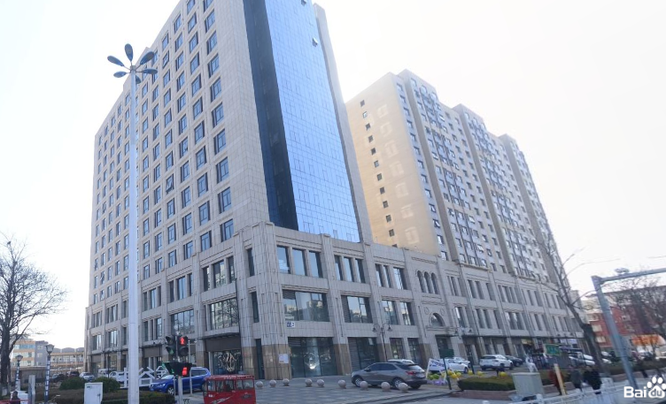
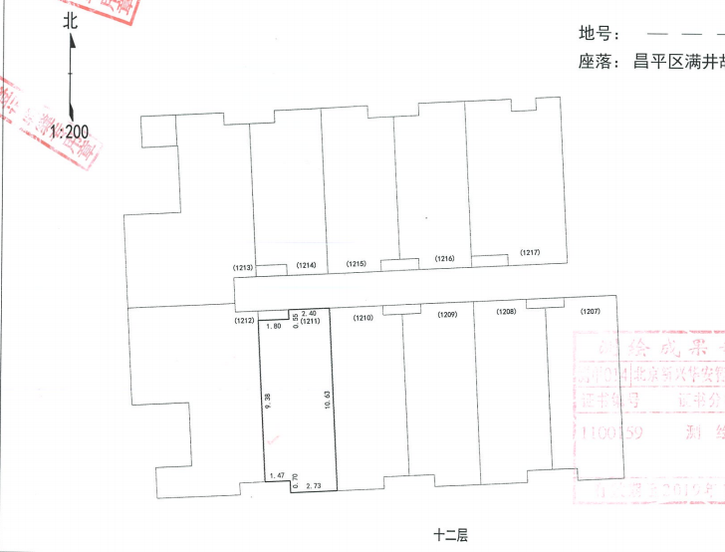
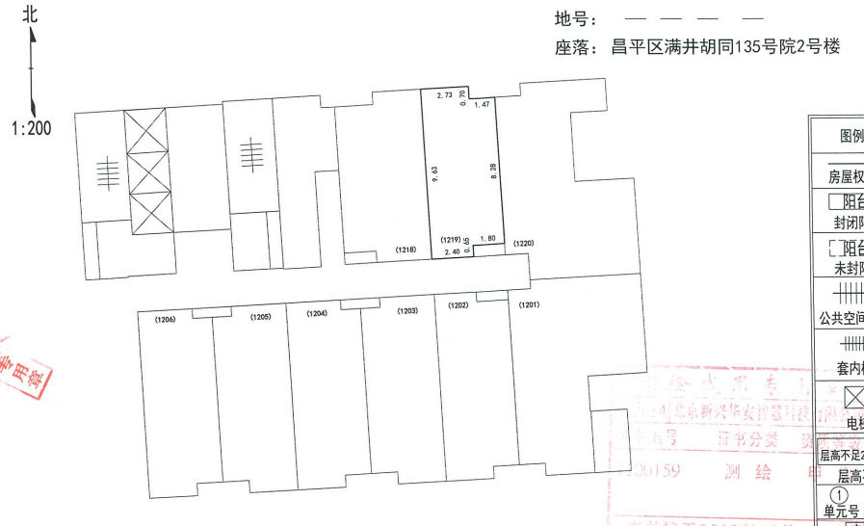
11层 | 房号 | 建筑面积 | 用途 | 朝向
 | 1111 | 58.79 | 办公 | 南
 | 1114 | 52.76 | 办公 | 北
 | 1115 | 53.38 | 办公 | 北
 | 1116 | 53.38 | 办公 | 北
 | 1117 | 71.07 | 办公 | 北
 | 1118 | 61.39 | 办公 | 北
 | 1119 | 52.76 | 办公 | 北
 | 1120 | 91.17 | 办公 | 东北
 |  | 494.7

12层 | 房号 | 建筑面积 | 用途
 | 1211 | 58.79 | 办公 | 南
 | 1214 | 52.76 | 办公 | 北
 | 1215 | 53.38 | 办公 | 北
 | 1216 | 53.38 | 办公 | 北
 | 1217 | 71.07 | 办公 | 北
 | 1218 | 61.39 | 办公 | 北
 | 1219 | 52.76 | 办公 | 北
 | 1220 | 91.17 | 办公 | 东北
 |  | 494.7

14层 | 房号 | 建筑面积 | 用途
 | 1409 | 59.33 | 办公 | 南
 | 1410 | 59.33 | 办公 | 南
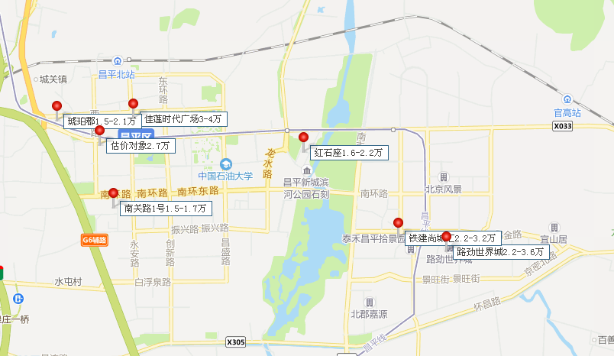
 | 1411 | 58.79 | 办公 | 南
 | 1414 | 52.76 | 办公 | 北
 | 1415 | 53.38 | 办公 | 北
 | 1416 | 53.38 | 办公 | 北
 | 1417 | 71.07 | 办公 | 北
 | 1418 | 61.39 | 办公 | 北
 | 1419 | 52.76 | 办公 | 北
 |  | 522.19

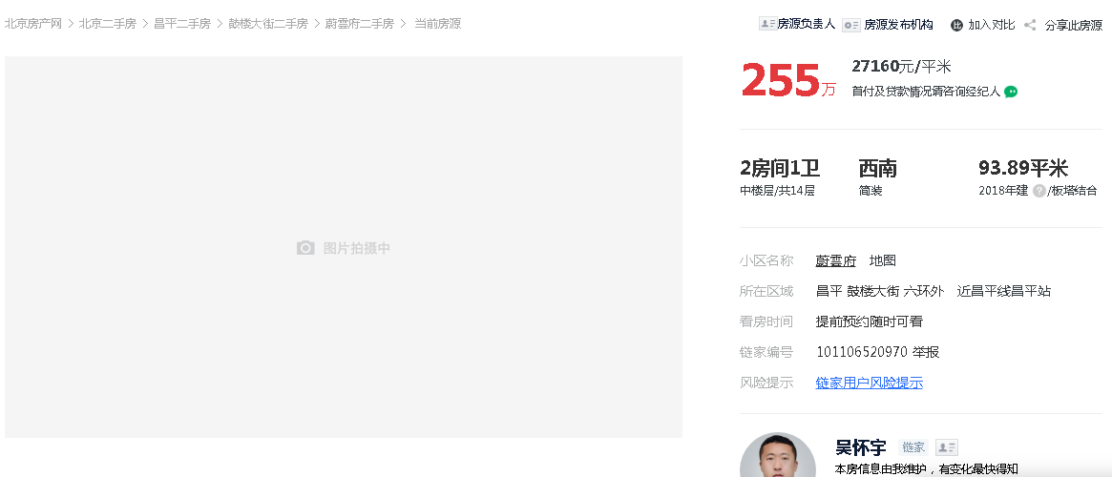
同项目住宅立项售价3.5-4万

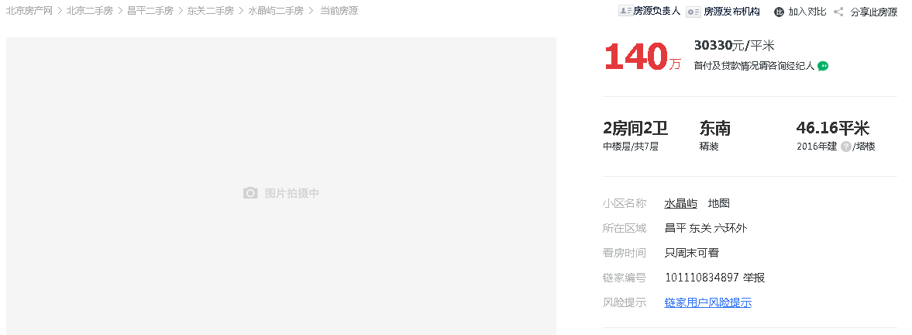

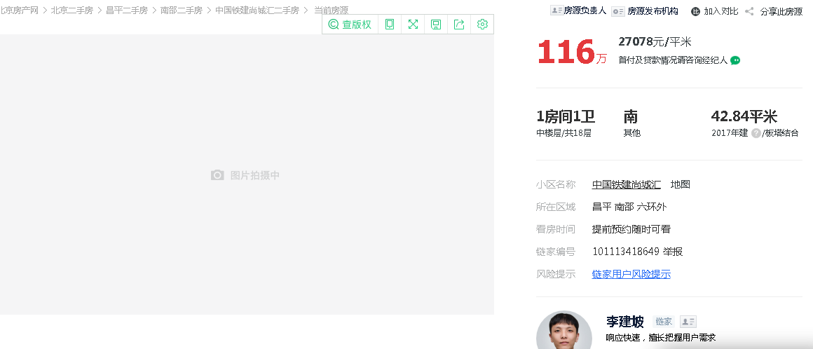

选用案例
